Sheet1
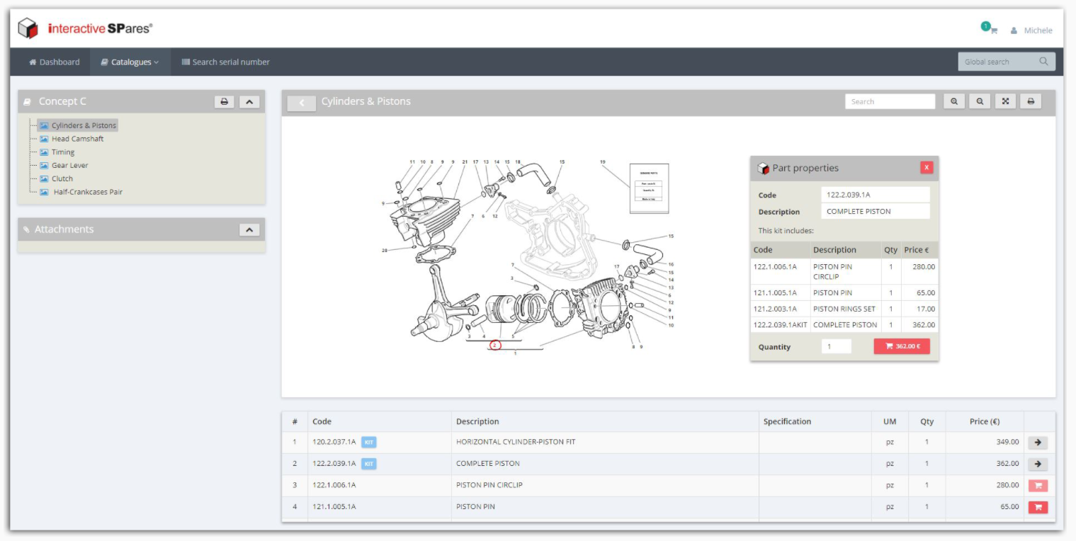
InteractiveSPares | Design simple, clair, peut-être un peu viellot
 | Pas de gestion de 3D
 | Solution Cloud

